1ES25165英国单
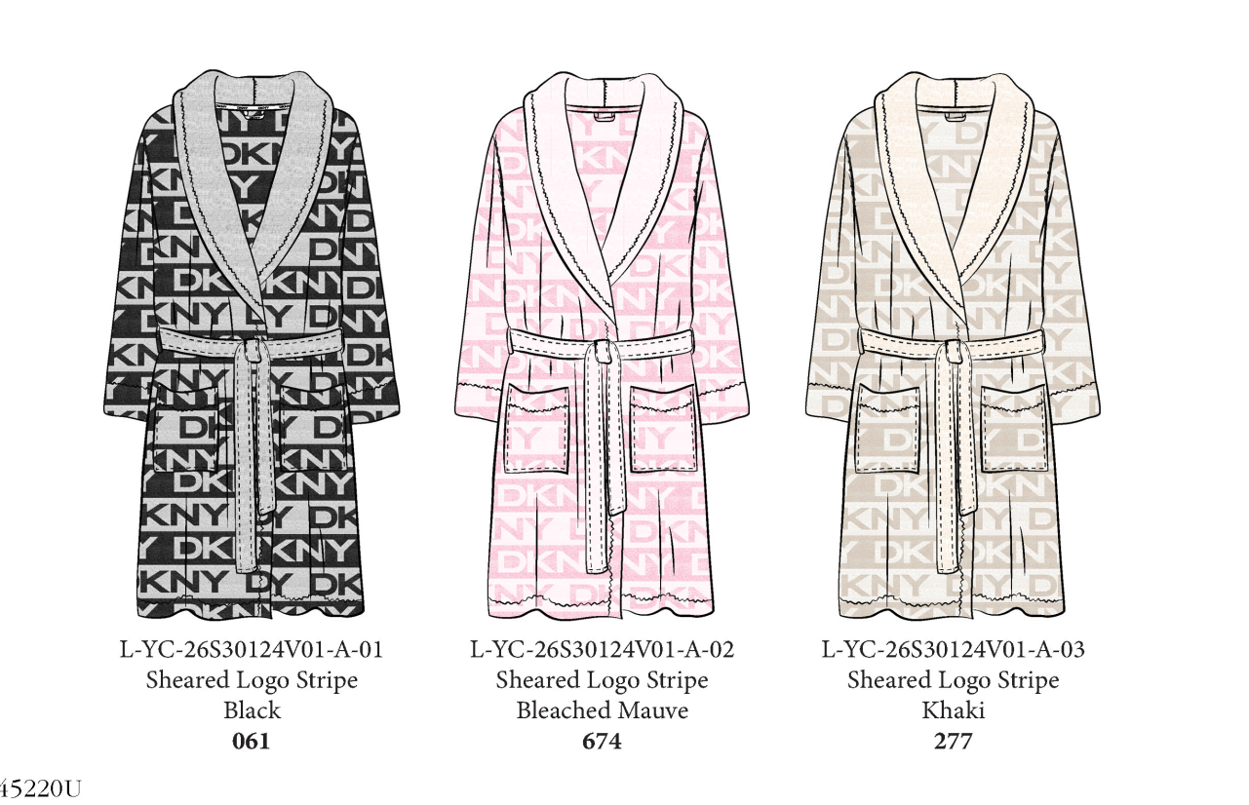
29" x 3.5" 每色每码额外要40张腰封 送办公室 包样+寄测试
UK单腰封 | S | M | L | XL | 合计
GREY STP#061 黑灰底DKNY字母 | 1320 | 1870 | 1280 | 700 | 5170
CREM#277 黄底DKNY字母 | 1890 | 1890 | 1880 | 720 | 6380
PINK STP#674 粉底DKNY字母 | 1280 | 1300 | 1280 | 710 | 4570
 | 备用腰封
备用腰封 送车间 | 450 |  |  |  | 450
 |  |  |  | 总计 | 16570

S码额外要50根 其余每码要20根 送办公室 包样+寄测试
UK单尺码条 1.25" x 38" | S | M | L | XL | 合计
大货数量 这些数量送车间 | 4390 | 4960 | 4350 | 2050 | 15750
备用尺码条数量 送车间 | 126 | 143 | 125 | 56 | 450
 |  |  |  | 总计 | 16200

